Лист 1
Прайс-лист
МИР ПРЯЖИ

В валюте: руб. (курс 1).
Цены указаны на 07.08.2020

№ | Номенклатура/ Характеристика номенклатуры | Описание | Изображение | Артикул | Цена | Ед. | Остаток | Ссылка на сайт
 | Вышивка бисером Мотивы и идеи | Книга "Вышивка бисером" Мотивы и идеи | 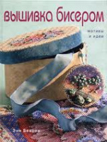 |  | 270.00 |  |  | Изображение
 | Вышивка бисером Мотивы и идеи |  |  |  | 270.00 | шт | 9 | Изображение
 | Вышивка петлей, или Техника нетканого гобелена | Вышивка петлей, или Техника нетканого гобелена |  |  | 408.10 |  |  | Изображение
 | Вышивка петлей, или Техника нетканого гобелена |  |  |  | 408.10 | шт | 1 | Изображение
 | Креативное рукоделие. Вышитые покрывала для уютного дома | Книга Креативное рукоделие. Вышитые покрывала для уютного дома | 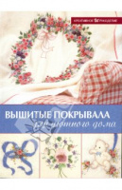 | К.Ганн, Б.Даулинг | 84.80 |  |  | Изображение
 | Креативное рукоделие. Вышитые покрывала для уютного дома |  |  |  | 84.80 | шт | 14 | Изображение
 | Креативное рукоделие. Эксклюзивные поделки с вышивкой | Книга. Креативное рукоделие. Эксклюзивные поделки с вышивкой | 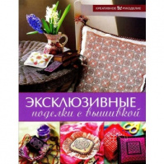 | Х.Холл | 84.80 |  |  | Изображение
 | Креативное рукоделие. Эксклюзивные поделки с вышивкой |  |  |  | 84.80 | шт | 2 | Изображение
 | Моя энциклопедия вышивки. ШЕЛКОВЫЕ ЛЕНТЫ. | Книга: ШЕЛКОВЫЕ ЛЕНТЫ. Моя энциклопедия вышивки | 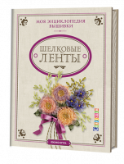 | 434-3 | 173.94 |  |  | Изображение
 | Моя энциклопедия вышивки. ШЕЛКОВЫЕ ЛЕНТЫ. |  |  |  | 173.94 | шт | 2 | Изображение
 | Новые идеи. Подушки вышивка. Практическое руководство | Книга. Новые идеи. Подушки вышивка. Практическое руководство | 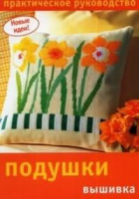 |  | 63.60 |  |  | Изображение
 | Новые идеи. Подушки вышивка. Практическое руководство |  |  |  | 63.60 | шт | 18 | Изображение

